表紙・改定履歴
Webダイレクト販売

画面設計書
Web申込み専用ページ引受不可確認画面
G0211

© 2020 Sasuke Financial Lab Inc.

変 更 記 録
版数 REV. | 作成更新日 | 変 更 内 容 | 担 当
01 | 2020-08-20 | 初版 | 小川
02 | 2020-09-04 | 名称変更 ・「申込マイページ引受不可確認画面」→「Web申込み専用ページ引受不可確認画面」 | 幡司
03 | 2020-09-18 | UI工程初版 | 木下
04 | 2020-11-09 | UI工程、商品の取得情報修正 | 小川
05 | 2021-01-07 | SP6指摘対応の並行修正 コールセンターに相談ボタン削除 | 須永

画面概要
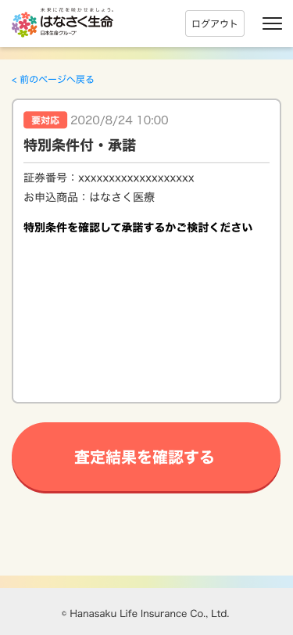
設計説明書 |  |  | システム | 画面名 |  | 画面ID
 |  |  | Webダイレクト販売 | Web申込み専用ページ引受不可確認画面 |  | G0211

 | 1 | 画面概要

 |  | 申込者が、申し込みをした内容について引受ができなかったことを確認する画面である。
 |  | 対象となる申込は遷移元の「G0204.Web申込み専用ページ申込デーメッセージBox詳細画面」の証券番号に紐づく契約とする。

 | 2 | 画面遷移

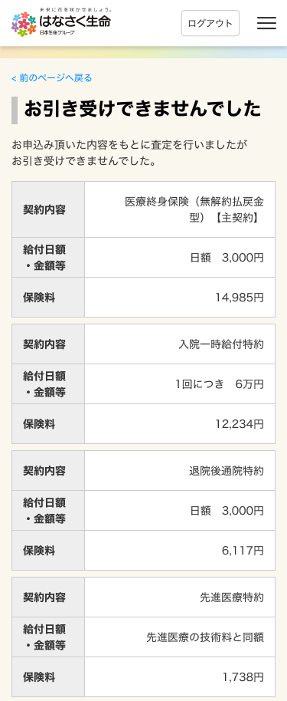
 |  | G0204.メッセージBox詳細画面（引受不可時） |  |  | G0211.引受不可確認画面
 |  | ※画像は特別条件付きのものを使用している

画面レイアウト
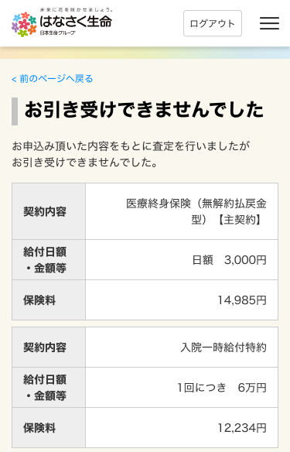
画面レイアウト | システム | 画面名 | 画面ID
 | Webダイレクト販売 | Web申込み専用ページ引受不可確認画面 | G0211

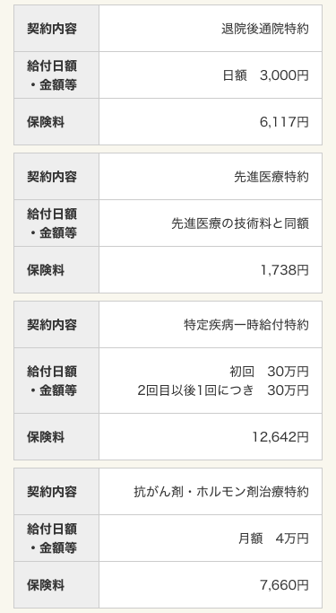

1
A

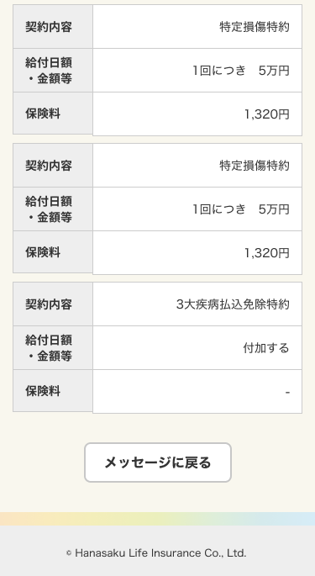

1
B

